2. Màn hình
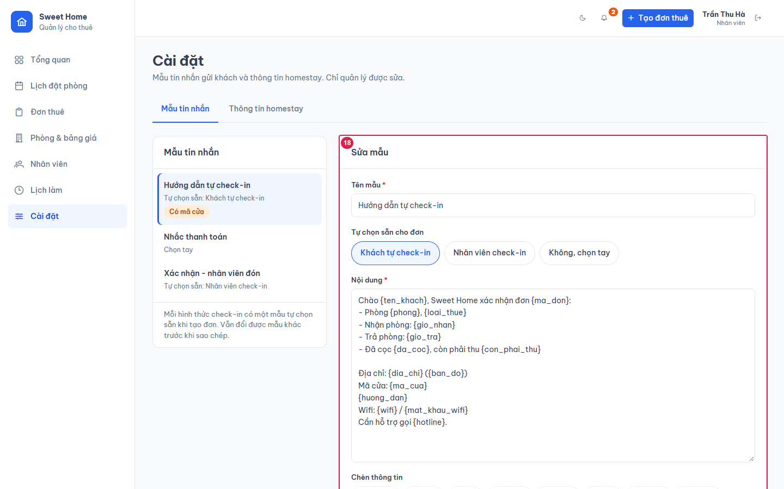
Ảnh 1. Tab Mẫu tin nhắn (Quản lý)
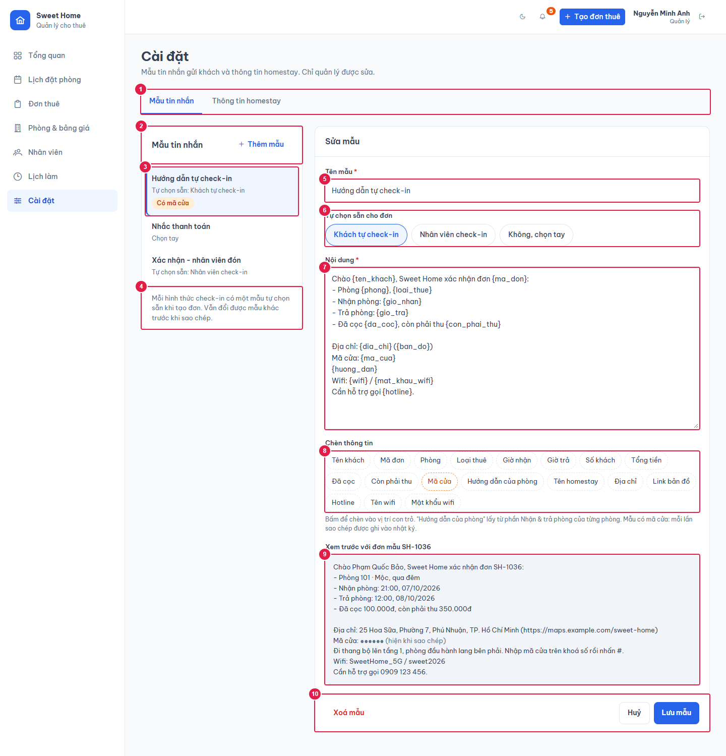

Ảnh 2. Tab Thông tin homestay
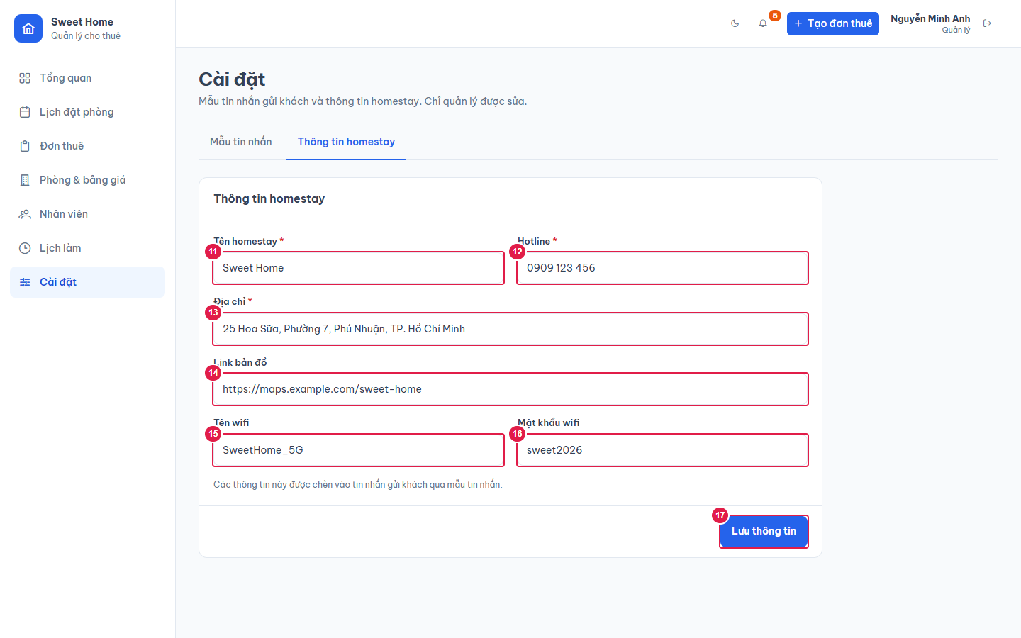

Ảnh 3. Cài đặt (Nhân viên): chỉ xem

